Instrucciones
Itinerario de Cometido
SOLICITANTE Y ACTIVIDAD
Fecha de la solicitud
Nombre solicitante
CECO
Motivo del Viaje
N° de Cometido |  |  | 0
Detalle de las Actividades |  |  | 1- Reunión con jefe de proyecto y empresa
 |  |  | 2-Reunión de avance

 |  |  |  |  |  |  | Paso 2: | Acá el profesional antes de comenzar a completar los horarios y el detalle, verifica cuántos días y cuántos son los sub cometidos a utilizar.
 |  | Programa del Cometido 1 |  |  | Desde hasta
Fecha día 1: | 2023-08-20 | Viático Sub Cometido N°1 |  |  | 100% | Almuerzo y Pernocta
07:00 hrs. | 08:00 hrs. | Viaje desde providencia a quintero
11:00 hrs. | 09:00 hrs. |  |  |  |  |  | Si el "Sub cometido 1" (de color verde) dura más de 1 día, debes seleccionar haciendo click sobre la fila completa desde la fila 14 a la fila 26, hago click derecho y copiar las filas.
Seleccionar | Seleccionar
Seleccionar | Seleccionar
Seleccionar | Seleccionar
Seleccionar | Seleccionar
Seleccionar | Seleccionar
Seleccionar | Seleccionar
Seleccionar | Seleccionar
Seleccionar | Seleccionar

 |  | Programa del Cometido 1 |  |  | Desde hasta
Fecha día 1: |  | Viático Sub Cometido N°2 |  |  | - | No Aplica
Seleccionar | Seleccionar
Seleccionar | Seleccionar
Seleccionar | Seleccionar
Seleccionar | Seleccionar |  |  |  |  |  | Posterior a eso, me sitúo en la fila 27, hago click derecho y selecciono la opción "Insertar celdas copiadas", se pegarán y aparecerán tal cual el print, así si mi cometido tiene 2 días puedo detallar la fecha e itinerario por cada día. Es importante esta acción exacta, para que las formulas no sufran cambio.
Seleccionar | Seleccionar
Seleccionar | Seleccionar
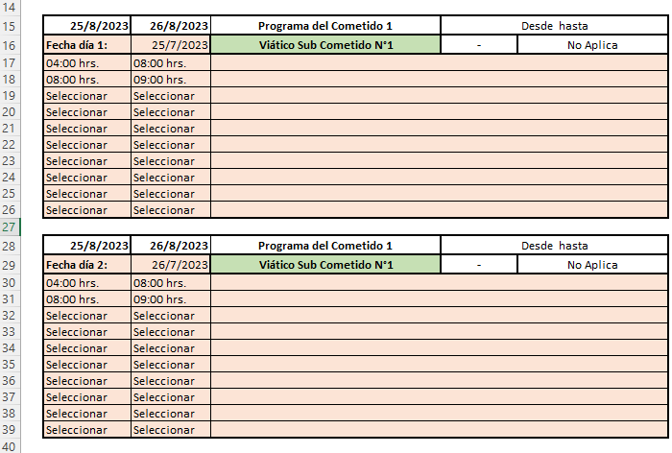
Seleccionar | Seleccionar
Seleccionar | Seleccionar
Seleccionar | Seleccionar
Seleccionar | Seleccionar

 |  | Programa del Cometido 1 |  |  | Desde hasta
Fecha día 1: |  | Viático Sub Cometido N°3 |  |  | - | No Aplica
Seleccionar | Seleccionar
Seleccionar | Seleccionar
Seleccionar | Seleccionar
Seleccionar | Seleccionar
Seleccionar | Seleccionar
Seleccionar | Seleccionar
Seleccionar | Seleccionar
Seleccionar | Seleccionar
Seleccionar | Seleccionar
Seleccionar | Seleccionar

 |  | Programa del Cometido 1 |  |  | Desde hasta
Fecha día 1: |  | Viático Sub Cometido N°4 |  |  | - | No Aplica
Seleccionar | Seleccionar
Seleccionar | Seleccionar
Seleccionar | Seleccionar
Seleccionar | Seleccionar
Seleccionar | Seleccionar
Seleccionar | Seleccionar
Seleccionar | Seleccionar
Seleccionar | Seleccionar
Seleccionar | Seleccionar
Seleccionar | Seleccionar
 |  |  |  |  |  |  | Si además del "Sub cometido 1" tengo un "Sub cometido 2" (de color azul) dura más de 1 día, debes hacer la misma operación de seleccionar haciendo click sobre la fila completa desde la fila 27 a la fila 39, hago click derecho y copiar las filas.
 |  | Programa del Cometido 1 |  |  | Desde hasta
Fecha día 1: |  | Viático Sub Cometido N°5 |  |  | - | No Aplica
Seleccionar | Seleccionar
Seleccionar | Seleccionar
Seleccionar | Seleccionar
Seleccionar | Seleccionar
Seleccionar | Seleccionar
Seleccionar | Seleccionar
Seleccionar | Seleccionar
Seleccionar | Seleccionar
Seleccionar | Seleccionar
Seleccionar | Seleccionar

Nombre de Personas (terceros que recibiran o acompañarán)

Observaciones
Seleccionar |  | Retiro: |  | No Aplica | - | -
 |  | Devolución: |  | No Aplica | - | -
Pasaje Aéreo Con Maleta 10k

Taxi |  | Si

